Parametros Agenda
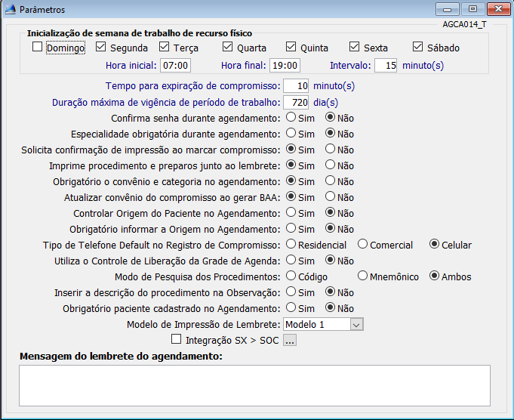
Segunda | Terça | Quarta | Quinta | Sexta | Sabado | Domingo | Intervalo | Horário inicial | Horário finla | Tempo para expiração | Maximo de vigência de Trabalho | Confirmar senha durante agendamento | Imprime lembrete | in_imp_proc_lembrete | Obrigatório Convênio
S | S | S | S | S | S | N | 15 | 07:00 | 19:00:00 | 10 | 720 | N | S | S | S

Funcionário X Setor
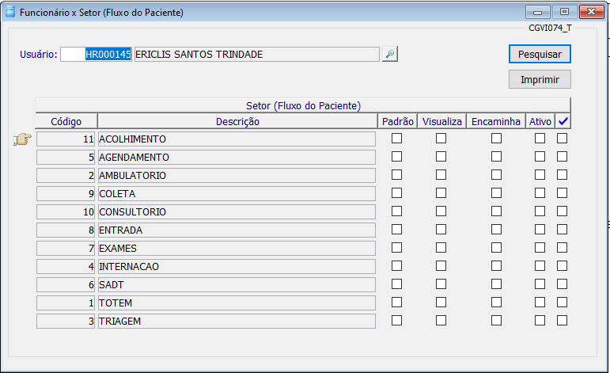
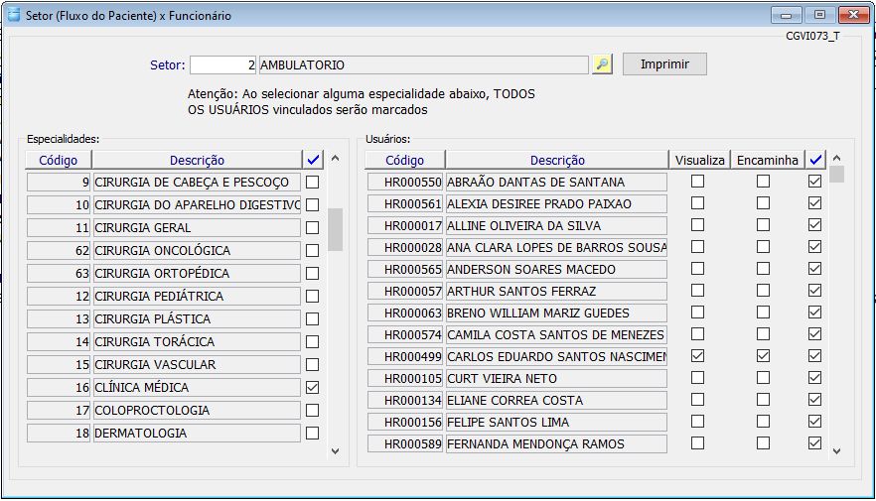
Necessário listagem contendo:
Nome do funcionário (Profissional)
Setores em que atua
Setores para onde podem transferir paciêntes
Setor padrão (Opcional)

